상품제안서
아이보리 쓰임새 미니국자 1P 서빙스푼 | 상품코드: F33110

 |  |  |  |  |  |  | 02-412-0044 | www.easy1.co.kr
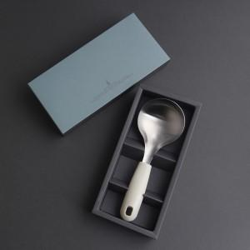

【상세/제작정보】 | -

【인쇄/포장옵션】 | 실크, 레이저 / 자체케이스

【공급단가】 | 수량 | 50~ | 100~ | 500~ | 1,000~ | 2,000~
*VAT별도 | 단가 | 7,800원 | 7,680원 | 7,500원 | 7,200원 | 6,900원

【상품 URL】 | https://easy1.co.kr:443/src/goods_detail.php?gdno=33110

